Додаток_2
 |  |  |  |  | Додаток №1 до Запиту №89_ІК
 | Форма цінової пропозиції

(Назва Учасника), надає свою пропозицію щодо участі в тендері на закупівлю товарів для творчості.
Відомості про підприємство |  | Повне найменування учасника – суб’єкта господарювання
 |  | Ідентифікаційний код за ЄДРПОУ або реєстраційний номер облікової картки платника податків
 |  | Реквізити (адреса - юридична та фактична, телефон, факс, телефон для контактів, e-mail, розрахунковий рахунок)
Відомості про особу (осіб), які уповноважені представляти інтереси Учасника |  | (Прізвище, ім’я, по батькові, посада, контактний телефон).

Допускаються будь які аналоги з технічними характеристиками не гірше наведених Назви товарів, маркування та пакування мають бути українською мовою. Використання російської мови не допускається (зокрема на упаковці та в настільних іграх). Поставка здійснюється за вимогою замовника згідно обраної адреси та необхідної кількості матеріалів. Доставка має здійснюватися по м. Харків та по Харківській області. Адресна доставка, на поштове відділення, організація чи представництво. В квартал 5 адресних доставок. Поставка товарів має здійснюватися у строк до 5 робочих днів з моменту виписання рахунків. Доставка та вивантаження товару при поставці за рахунок постачальника та має бути враховано в ціну товару. 90 % переліченого товару в заявці має бути зарезервований у постачальника на складі.
№ п/п | Технічні характеристики та опис |  |  |  | Одиниця виміру | Умовний обсяг | Ціна, за одиницю, (з урахуванням всіх податків і зборів) *

 | Запит** |  |  | Пропозиція
 | Назва | Характеристики | Зображення (допускаються аналоги з ТЗ не гірше зазначених) | Вказати модель (торгову марку), виробника, параметри та характеристики продукції
1 | Бенгальський вогник 8 штук в упаковці | Розмір свічки: 25 сантиметрів Кількість: 8 штук в упаковці |  |  | уп | 1
2 | Ватні диски косметичні 100 шт в уп. | Матеріал: 100% бавовна Кількість в упаковці: 100 шт |  |  | уп | 1
3 | Ватні палички, 100шт. в уп. | Матеріал: 100% бавовна Кількість в упаковці: 100 шт |  |  | уп | 1
4 | Дзеркало 10-12см без кришки шт. | Розмір: d = 10-12 см в асортименті Додаткові характеристики: без кришки, пластмасова оправа, компактного (маленького) розміру |  |  | шт | 1
5 | Коробка декоративна 20 x 20 x 16 см | Розмір: 20×20×16 см Форма: квадрат Матеріал: картон Колір: в асортименті |  |  | уп | 1
6 | Контейнер з кришкою 50 л | Матеріал: пластик Об'єм: 50 л Форма: прямокутна Висота, см: 58 Ширина, см: 39 Довжина, см: 35 |  |  | шт | 1
7 | Контейнер на колесах з кришкою прозорий 40 л | Матеріал: пластик Об'єм: 40 л Розмір: 58х39х25 см Колір: Прозорий Додаткові характеристики: на колесах з кришкою |  |  | шт | 1
8 | Пластиковий контейнер з кришкою 60 л | Тип: Пластиковий ящик Розмір: 600х400 мм, висота 295 мм. Форма: прямокутна Матеріал: РР Особливості: з кришкою Призначення: Універсальні |  |  | шт | 1
9 | Деревʼяна новорічна іграшка | Матеріал: дерево Вигляд: в аосртименті (сніжінки, ялинки, тощо) Розмір: 9х10 см |  |  | уп | 1
10 | Дитячі кросворди та лабіринти А4 без військової тематики шт. | Формат: Книжка A4 Обкладинка: м'яка Мова: українська Додаткова інформція: Кросворди, в асортименті без військової тематики |  |  | шт | 1
11 | Дитячі лабіринти А5 шт. | Формат: А5 Обкладинка: М'яка Додаткова інформація: Картки з наліпками, Лабіринти, в асортименті |  |  | уп | 1
12 | Доміно | Тип: ігровой набір Додаткові характеристики: з кейсом для зберігання |  |  | шт | 1
13 | Іграшка-антистрес 7,5 см, шт. | Форма: Кулька гумова Розмір: 7,5 см Колір: в асортименті |  |  | шт | 1
14 | Іграшки зі звуком 20 музичних інструментів | Набір: 20 музичних інструментів для розвитку слуху, моторики та координації. Додаткові характеристики: Безпечні та гіпоалергенні. |  |  | уп | 1
15 | Ігрова магнітна гра «Професії. Герої сучасності»: лялька 20 см, 20 магнітів для 7 професій та книга із завданнями | Вік: від 3 до 6 років Кількість магнітів: 20 Кількість професій: 7 Мова: українська Додаткові харетеристики: Книга з завданнями |  |  | уп | 1
16 | Ігровий розвиваючий набір фігурок Морські тварини 15 шт в уп. | Вік: від 3 років Тематика: Морські тварини Кількість в упаковці: 15 шт | 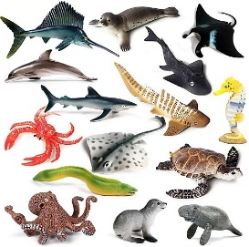 |  | уп | 1
17 | Ігровий розвиваючий набір фігурок Птахи 17 шт в уп. | Вік: від 3 років Тематика: Птахи Кількість в упаковці: 17 шт | 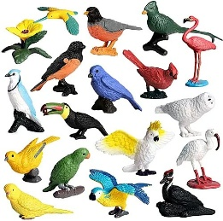 |  | уп | 1
18 | Ігровий набір «Фрукти та овочі» 13 шт в уп. | Вік: від 3 років Матеріал: Дерево Тематика: Овочі та фрукти Кількість в упаковці: 13 шт | 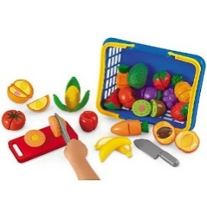 |  | уп | 1
19 | Ігровий набір дикі тварини 54 шт в уп. | Вік: від 3 років Тематика: Дикі тварини Кількість в упаковці: 54 шт | 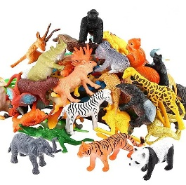 |  | уп | 1
20 | Кінетичний пісок у відрі (у комплекті з формочками) 1кг | Форма: у відрі Колір: різнокольоровий Вага: 1 кг Розмір упаковки: 12х12 см У комплекті: пісок, формочки. |  |  | кг | 1
21 | Стіл для кінетичного піска з підсвіткою 53*78 см | Матеріал корпусу : Екологічний МДФ (фарбований) або вологостійкий ЛДСП.Підсвітка : Світлодіодна (LED), RGB (багатокольорова).Живлення : Від мережі через блок живлення 12В (що безпечно для дітей).Керування : Дистанційний пульт (зміна кольорів, режимів миготіння та яскравості).Поверхня : Оргстекло (акрил), стійке до царапин та ударів. |  |  | шт | 1
22 | Картки друковані | Вид: Розумні картки Кількість в упаковці: 30 шт. Тематика: асортимент - фрукти, овочі, тварини Матеріал: Якісний картон. |  |  | уп | 1
23 | Картки емоцій 53 картки в уп. | Кількість в упаковці: 53 картки, спрямовані на розвиток логічного мислення та емоційного інтелекту. Тематика: емоції Матеріал: Якісний картон. |  |  | уп | 1
24 | Книга "100 відповідей на запитання ЧОМУ? Про все на світі" | Вік: 6-9 рокір Формат, мм: 210х280 Обкладинка: м'яка Мова: українська Кількість сторінок: 32 Ілюстрації: Кольорові |  |  | шт | 1
25 | Книга "150 перших слів. Емоції, почуття, уміння." | Рік видання: 2025 Сторінок: 32 Формат: 200х260 мм Обкладинка: Тверда Тип паперу: Крейдований Мова: Українська Ілюстрації: Кольорові |  |  | шт | 1
26 | Книга "Казки про почуття та емоції. Як перестати злитися?" | Сторінок: 32 Формат: 165х235 мм Обкладинка: Тверда Тип паперу: Офсетний Мова: Українська Ілюстрації: Кольорові |  |  | шт | 1
27 | М'яка підлога-пазл. Довжина: 2000 мм Ширина: 2000 мм Товщина: 10 мм Колір: різнокольоровий Компленктація: 10 шт | Довжина: 2000 мм Ширина: 2000 мм Товщина: 10 мм Матеріал: пінополіетилен Колір: різнокольоровий Компленктація: 10 шт |  |  | уп | 1
28 | Конструктор, кількість деталей: 80 | Тип: Конструктор Вікова група: Від 1,5 років Матеріал: Пластик Кількість деталей: 80 Колір: Різні кольори | 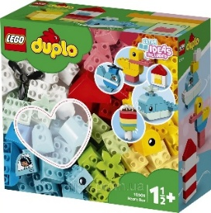 |  | уп | 1
29 | Конструктор дерев'яні блоки. Кількість деталей: 80 | Тип: Конструктор Матеріал: дерево Кількість: 80 дерев'яних блоків різних форм |  |  | уп | 1
30 | Конструктор пластиковий 3D/блоковий Матеріал: пластик Кількість деталей: 178 шт. | Тип: Конструктор 3D/блоковий Матеріал: пластик Кількість деталей: 178 шт. Вік: від 3 років |  |  | уп | 1
31 | М'яка іграшка антистрес 35 см | М'яка іграшка антистрес 35 см Особливості: Ручне прання ; Висота: 35 см ; Габарити: від 31 до 50 см ; Комплектація: М'яка Іграшка, прозорый пакувальный пакет. |  |  | шт | 1
32 | Настільна гра "Colors Jenga" 48 брусків | Виробник: Україна Тип: Настільна гра Вік: від 4 років. Комплектація: 48 брусків |  |  | уп | 1
33 | Настільна гра "Лото традиційне" | Мова: Українська Кількість гравців: Від 2 до 8 Матеріал: Дерево, Картон, Тканина |  |  | шт | 1
34 | Настільна гра "Strateg 100% Весела компанія" | Категорія: Настільна гра Оформлення: Картки Мова: Українська Ілюстрації: Кольорові Кількість деталей: 110 Матеріал: Картон Упаковка: Коробка Розмір: 100х140х25 мм |  |  | шт | 1
35 | Настільна гра "Strateg Все буде Україна" | Кількість гравців: 2 - 4 Час гри: 20 хвилин Призначення гри: Для дорослих Тип гри: Швидкість і реакція Мова: Українська Матеріал: Картон |  |  | шт | 1
36 | Настільна гра вікторина "ХТО Я?" | Мова: Українська Вид: Вгадай хто Тематика: Карткові Кількість гравців: Від 2 до 4 Вік: від 6 років | 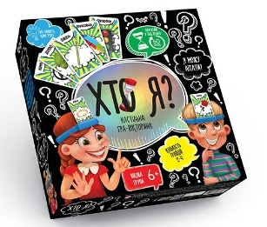 |  | шт | 1
37 | Настільна гра "Ходилки-Бродилки 4 в 1" | Вік: від 6 років Колір: Різноцвіт Виробник: Україна Комплектація: Двосторонні ігрові поля (2 шт.), ігрові карти (25 шт.), ігрові фішки (27 шт.), кубик , правила |  |  | уп | 1
38 | Настільна гра шахи, шашки, нарди | Жанр: Логічні Призначення: Для двох Матеріал: Пластик Комплектація: набор 3 в 1 |  |  | шт | 1
39 | Настільна інтелектуальна гра "Вікторина Україна" / АНАЛОГ | Тип: Настільна гра Виробник: Україна Мова: Українська Вік: від 8 років Час гри: 10-30 хв. Гарантія: 14 Днів Жанр: Вікторина Матеріал: картон |  |  | шт | 1
40 | Настільні ігри для різних вікових категорій без військової тематики | Настільна гра Ходилки-Бродилки 4 в 1 Вага 370 г Габарити 5 x 28 x 28 см Колір Різноцвіт Комплектація Двосторонні ігрові поля (2 шт.), ігрові карти (25 шт.), ігрові фішки (27 шт.), кубик , правила Країна-виробник товару: Україна |  |  | уп | 1
41 | Пазли для дітей та дорослих | Пазли для дітей та дорослих , кількість деталей - 1500, бренд: Danko Toys, Розміри готової картинки 68см*47,5 країна-виробник товару- Україна, матеріал - картон, Зображення: у асортименті . |  |  | шт | 1
42 | Пальчиковий ляльковий театр Звірятка 10 шт.в упаковці Розмір 7,5х3 см | Тематика: Звірі Матеріал: Плюш Розмір: 7,5х3 см Кількість в упаковці: 10 шт. |  |  | уп | 1
43 | Ширма для лялькового театру настільна Розмір виробу 83.00х19.00х60.00 | Розмір виробу (ДхШхВ):83.00х19.00х60.00 |  |  | шт | 1
44 | Розвиваюча гра Різнокольоровий парашут 2 м | Матеріал: Текстиль Розмір: діаметр 2 м Колір: в асортименті |  |  | шт | 1
45 | Термопістолет для силіконового клею 11 мм | Діаметр стрижня: 11 мм Джерело живлення: Мережа Вид: Термопістолети Колір стрижнів: Прозорий Споживана потужність: 100 Вт Вид стрижнів: Високотемпературний |  |  | шт | 1
46 | Пістолет для клейових стрижнів 7мм 20Вт Електричний | Товщина стрижнів: 7 мм Потужність: 20 Вт Джерело живлення: Мережа (220в) | 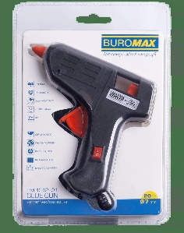 |  | шт | 1
47 | Пістолет для клейових стрижнів 11мм 60Вт Електричний | Товщина стрижнів: 11 мм Потужність: 60 Вт Джерело живлення: Мережа (220в) | 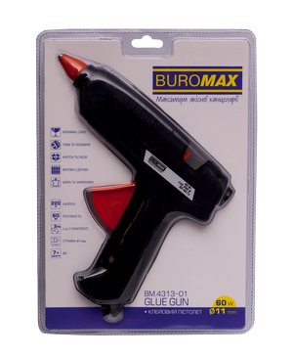 |  | шт | 1
48 | Стержні 7 мм х 300 під клейовий пістолет | Діаметр клейового стрижня: 7 мм Довжина: 30 см Рабоча температура: 160–180 °C В'язкість при 180 °C: 6500–9800 cps Температура розм'якшення: 107 °C ± 5 °C Час затвердіння: 15 с Застосування: універсальне Колір: прозорий |  |  | шт | 1
49 | Клейовий стрижень d11х300мм шт. | Розмір: d11х300мм Колір: прозорий Діаметр клейового стрижня: 11 мм Довжина: 30 см Рабоча температура: 160–180 °C В'язкість при 180 °C: 6500–9800 cps Температура розм'якшення: 107 °C ± 5 °C Час затвердіння: 15 с Застосування: універсальне Колір: прозорий | 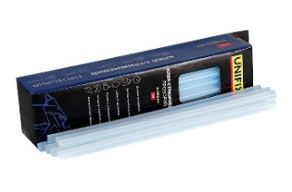 |  | шт | 1
50 | Нейродоріжка "Килимок Весела Руханка" | Тип: Килимок Матеріал: міцнмй вінілі Додатково: друк на килимку Рекомендований вік: від 3 років Мова: Українська |  |  | шт | 1
51 | Маленька ковдра бавовна 100х140см | Тип: ковдра Матеріал: бавовна Розмір: 100х140см Колір: в асортименті |  |  | шт | 1
52 | Пов'язка на очі (маска для сну) | Маска для сну пов'язка на очі маска на очі для медитації для ігор Матеріал: Переважно поліестер, плюш або бавовна — м'які матеріали, що не подразнюють шкіру.Функціональність: 100% або часткове затемнення (залежно від щільності) для глибокого сну та релаксації.Застосування: Ідеально підходить для подорожей, медитації, сенсорних практик та ігор.Комфорт: Легка (не відчувається на обличчі), оснащена одинарною або подвійною резинкою, що не тисне.Розмір: Універсальний (\(19 \times 8.5\) см), підходить для дорослих та дітей |  |  | шт | 1
53 | Фліпчарт двосторонній на колесах Ширина: 75 см, Висота: 100 см | Тип: Вертикальний Кріплення для паперу: Так Спосіб установки: Підлоговий Покриття: Емаль Матеріал рамки: Алюміній Полка для приладдя: Так Особливості: Комплектація коліщатками Кількість робочих поверхонь: 2 Тип дошки: Пересувна (мобільна) Ширина: 75 см Висота: 100 см |  |  | шт | 1
54 | Подарункова коробка з картону 20х20х16см | Розмір: 20×20×16 см Форма: квадрат Матеріал: картон колір: в асортименті |  |  | шт | 1
55 | Вовна для валяння 50г в асортименті уп. | Фасовка: 50г Кольори: в асортименті |  |  | уп | 1
56 | Маркери по тканині 12 кольорів | Тип: Набір Упаковка: картонная коробка Кількість в упаковці: 12 шт Основа чорнила: спиртова | 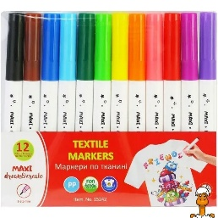 |  | шт | 1
57 | Мішковина джутова | Мішковина декоративна джутова 0,5х1 м шт. Склад : 100% джут (натуральне рослинне волокно).Розмір відрізу : ширина 50 см, длина 100 см. |  |  | шт | 1
58 | Набір акр. фарб для розпису тканин, 12 кол., 20 мл | Кількість в упаковці: 12 шт. Об'єм: 20 мл Кольори: 263401, 263405, 263406, 263409, 263410, 263412, 263416, 263417, 263418, 263415, 263420, 263425 | 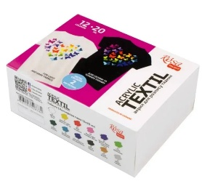 |  | уп | 1
59 | Набір маркерів для світлих тканин, 1,8 мм, 10 шт | Тип: маркери для малювання по світлих тканинах Кількість у наборі: 10 шт Товщина лінії: 1,8 мм Тип наконечника: круглий (fiber tip) Основа чорнил: водна, пігментована Призначення: нанесення малюнків/написів на текстиль (бавовна та інші світлі тканини) Стійкість: після фіксації (прасуванням) — стійкі до прання Кольори: асорті (не менше 10 різних кольорів у наборі) | 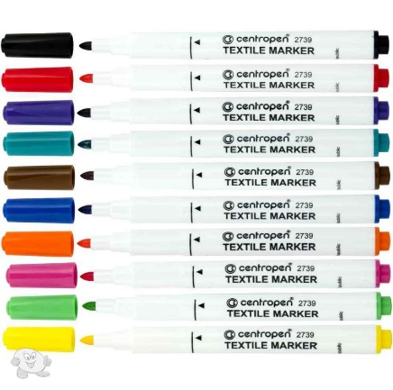 |  | уп | 1
60 | Наповнювач синтепон білий, 500г в уп. | Матеріал: синтепон силіконізований для іграшок Колір: Білий Вага в упаковці: 500 г |  |  | уп | 1
61 | Наповнювач синтепух білий, 500г в уп. | Матеріал: синтепух силіконізований для іграшок Колір: Білий Вага в упаковці: 500 г |  |  | уп | 1
62 | Сумка еко шопер средньої щільності, 100% бавовна, без друку | Щільність матеріалу: 220 г/кв.м Розмір: 38*42 см Колір: бежевий Тип тканини: канвас Довжина ручки: 70 см Склад матріалу: 100% бавовна Призначення: мастер-клас Вага: 0,07 кг |  |  | шт | 1
63 | Тканина цупка 150х100 см шт. | Матеріал: Льон та домоткане полотно Призначення: Ідеально для вишивки, еко-сумок, інтер'єрних виробів. Для творчості, рукоділля, сумок чи декору Розмір: 150х100 см Склад тканини: 55% льон, 45% бавовна Щільність: 185 г/м² Колір: Сірий натуральний однотонний |  |  | шт | 1
64 | Фарби для роспису тканини 24 кол 20 мл акрил набір | Тип: фарби для роспису тканини Кількість кольорів у наборі: 24 шт Об'єм: 20 мл. Фасовка: баночка Особливість фарби: Матова | 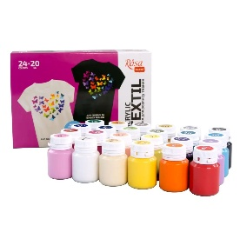 |  | уп | 1
65 | Фетр - А4 - 1мм - 50 аркушів | Тип: Фетр Товщина: 1 мм Склад: 100% поліестер Тип фетру: жорсткий Розмір: 20 х 30 см. Колір: в асортименті Кількість в упаковці: 50 аркушів. Використання: для виготовлення біжутерії, створення аплікацій та дитячої творчості. |  |  | уп | 1
66 | Фетр матовий, 20*30 см в асортименті | Тип: Фетр матовий Товщина: 1 мм Склад: поліестер. Розмір: 20*30 см Колір: різнокольоровий |  |  | шт | 1
67 | Фетр щільний листковий 20*30 см 320г/м2 в асортименті | Тип: Фетр Товщина: 2 мм Склад: поліестер Тип фетру: щільний листковий Щільність: 320г/м2 Розмір: 20*30 см Колір: різнокольоровий |  |  | шт | 1
68 | Фетрові кружечки 4 см в асортименті, 20 шт в уп. | Тип: Фетр Форма: кружечки Колір: різнокольоровий Діаметр: 4 см Кількість в упакуванні: 20 шт. Матеріал: поліестер |  |  | уп | 1
69 | Фоаміран А4 2мм махровий в асортименті | Тип: Фоаміран Тип фоамірану: махровий (плюшевий) Формат: А4 Колір: в асортименті Товщина: 2 мм |  |  | шт | 1
70 | Фоаміран А4 1,7мм в асортименті | Тип: Фоаміран Формат: А4 Колір: в асортименті Товщина: 1,7 мм |  |  | шт | 1
71 | Фоаміран А4 з глістером, 20*30 см в асортименті | Тип: Фоаміран Формат: А4 (20*30 см). Товщина: 2 мм. Колір: різнокольоровий Особливості: з глістером |  |  | шт | 1
72 | Фоаміран А4 на клеючій основі, 20*30 см в асортименті | Тип: Фоаміран Формат: А4 (20*30 см) Колір: в асортименті Особливості: на клеючій основі |  |  | шт | 1
73 | Акриловий брелок з карабіном та ланцюжком. Розмір 56х42 мм, фото 50х35 мм. Упаковка по 10 шт | Країна виробник: Україна Розмір: Ширина 42 мм Довжина 56 мм Матеріал: акрил Користувацькі характеристики: Колір: Прозорий Довжина вставки: 50 мм Ширина вставки: 35 мм Форма: Прямокутна Фурнітура: Карабін з ланцюжком |  |  | уп | 1
74 | Ароматизовані масла, набір з 6 одиниць | Запах: апельсин, апельсинове дерево, дикий апельсин, лемонграс, евкаліпт | 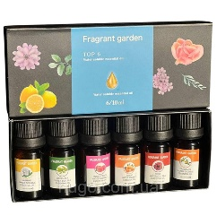 |  | уп | 1
75 | Великі буси для намиста | Тип: Намистини Розмір: 5-7 мм Вік: від 4 років - Кількість кольорів 28 - Матеріал скло - Розмір 25*18*5 см - Вага 0.7 кг - Особливості :безпечний, нетоксичний |  |  | набір | 1
76 | Гіпс для моделювання білий, 1 кг. | Колір: Білий Вага: 1 кг |  |  | шт | 1
77 | Декоративні дерев'яні прищіпки, 10 шт в уп. | Матеріал: Дерево Кількість в упаковці: 10 шт. Розмір: 35х6мм Додаткове: Прищіпки дерев'яні для декорування в асортименті |  |  | уп | 1
78 | Дерев'яні фігури з фанери в асортименті шт. | Матеріал: Дерево Розмір: 5.5*5.5, 7*7 см Додатково: в асортименті |  |  | шт | 1
79 | Дошка для ліплення прямокутна 23*17см шт. | Форма: прямокутна Розмір: 23х17см Матеріал: міцний та гнучкий пластик (поліпропілен) |  |  | шт | 1
80 | Дріт мідний для рукоділля 10м*0,30мм шт. | Матеріал: Дріт мідний для рукоділля Розмір: 10м х 0.30мм Колір: в асортименті |  |  | шт | 1
81 | Заготовка для брелка з гвинтом 25мм, 5 шт в уп. | Розмір: 25 мм Кількість в упаковці: 5 шт. Колір: в асортименті |  |  | уп | 1
82 | Інструменти для полімерної глини 8 шт. | Тип: Набір інструментів Матеріал: Пластик Колір: Жовтий Довжина: 12 см Кількість предметів в наборі: 8 шт. |  |  | уп | 1
83 | Картини по номерах | Категорія: малювання та розпис Вид: набір для творчості Матеріал: бавовна, акрилові фарби |  |  | шт | 1
84 | Кольорова вощина, 20 шт в уп. | Кольорова вощина для виготовлення качаних свічок і творчості Кількість в упаковці: 20 шт. Колір: в асортименті |  |  | уп | 1
85 | Креативна творчість "Фреска з піску" | Колір: різнокольоровий Сезон: Зима, Осінь, Весна, Літо Матеріал: комбінований |  |  | шт | 1
86 | МДФ ґрунтоване, кругле, Ø30 см, акрил | Основа: МДФ ґрунтоване Товщина: 3мм Форма: кругла Поверхня: білий акриловий грунт Додаткові характеристики: Готові до використання — не потребують додаткової підготовки Сумісні з акриловими та олійними фарбами, гуашшю, маркерами |  |  | шт | 1
87 | Мольберт настільний сувенірний А4 21*21*37см | Тип: Мольберт настільний Матеріал: Дерево Розміри: А4 (21*21*37см) |  |  | шт | 1
88 | Набір блискіток Metallic 4,5г, 8 кольорів в уп. | Тип: Блискітки Вага: 4,5 г Кольори: в асортименті Кількість кольорів в упаковці: 8 шт. |  |  | уп | 1
89 | Набір глітеру 4 кольори в уп. | Тип: Набір для творчості "Гліттер для декорування" Кольори: в асортименті Кількість кольорів в упаковці: 4 кольори | 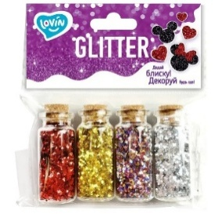 |  | уп | 1
90 | Набір для виготовлення мила ручної роботи органічний | Упаковка: Картонна Коробка Матеріал: Комбінований |  |  | уп | 1
91 | Набір для виготовлення свічок із кольорової вощини | Виробник: Україна В комплекті має бути: вощина натуральна синя; вощина натуральна лимонна; вощина натуральна; вощина натуральна блакитна; плунжер пластиковий Голубка; стрічка пакувальна 6 мм * 23 м біла; підкладка картонна 3шт; шнур бавовняний блакитний із жовтим; серветки ажурні; декоративна бирка №23; гніт х/б косичка 2 мм; гніт х/б плетений 2 мм; кулон герб України золото - 2 шт. |  |  | уп | 1
92 | Набір для виготовлення соєвих свічок | Тип: Гелева свічка своїми руками Упаковка: Картонна Коробка Матеріал: Комбінований | 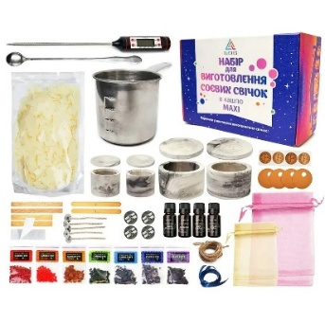 |  | уп | 1
93 | Набір для квілінгу (інструмент + матеріал) уп. | Комплектація: - Набір різнокольорового паперу; - трафарет із м'якою підкладкою; - клейка стрічка; - Клей; - різнокольорові шпильки; - пінцет; - шило; - Стілус для скручування. |  |  | уп | 1
94 | Набір для ліплення прикрас "Глинка" | Тип: Набір Для Творчості Упаковка: Картонна Коробка Матеріал: природна біла глина (на 2-3 вироби).4 стеки (інструменти) для моделювання.6 акрилових фарб по 2 мл.2 кисточки, губка, трафарети та інструкція з ідеями |  |  | уп | 1
95 | Набір для творчості «Гравюра» А4 | Формат: А4 Колір: різнокольоровий Матеріал: комбінований Сезон: Зима, Осінь, Весна, Літо |  |  | шт | 1
96 | Набір з 6 мішечків сенсорних 15х15 см | Тип: Сенсорні мішечки Розмір: 15х15 см Кількість в наборі: 6 шт. Додаткові характеристики: для тактильних ігор Легкий Дотик Tia |  |  | уп. | 1
97 | Набір інструментів для біжутерії 3 ПРЕДМЕТИ (Пласкогубці, круглогубці, кусачки) | Матеріал інструмента: метал Матеріал ручки: пластик із прогумованою поверхнею Кількість предметів: 3 шт. (Пласкогубці, круглогубці, кусачки) Розмір: 12.5 см |  |  | шт | 1
98 | Набір різнокольорових гачків 9 шт у прозорому блістері, довжина ручки 10 см | Тип продукції: Набори гачків в'язальних Форма випуску: Інструменти та аксесуари Техніка: В`язання Кількість в упаковці: 9 шт. Довжина: 10 см Упаковка: прозорий блістер |  |  | уп | 1
99 | Набір сенсорних м'ячиків для дітей (6 штук в коробці) | Матеріал: м’який безпечний силікон з різними текстурами для розвитку моторики. Додаткові характеристики: Під час стискання видає звук, має яскраві кольори, легко миється та зручна для дитячих ручок. Кількість в упаковці: 6 шт. |  |  | уп | 1
100 | Набір стрази на планшетці ≈ 130 шт. в уп. | Тип: Наклейки декоративні "Стрази" на планшеті Кількість страз: 130 шт |  |  | уп | 1
101 | Набір, екосумка-розмальовка | Тип: Екосумка з нанесеним контуром малюнка Матеріал: 100% бавовна Щільність: 220 г/м² Розмір сумки: 38×42 см Розмір ручок: 60×2,5 см В Наборі має бути: Акрилові фарби для тканин Художні пензлі Колірна схема Прозорий пакет |  |  | уп | 1
102 | Наклейки-мотиватори А5, 140 шт | Тип: Наклейки-мотиватори Колір та тема: в асортименті Кількість: 140 шт формат: А5 |  |  | уп | 1
103 | Наліпки-мотиватори шт. | Книга: Мотивувальні наліпки. Ти зможеш усе! Обкладинка: м'яка |  |  | шт | 1
104 | Новорічний Набір "6 янголят" №3 для створення прикрас макраме для ялинки, різдвяний декор | Упаковка: коробка картонна Матеріал: бавовна Тематика: декоративні сюжети |  |  | уп | 1
105 | Оченята на клейкій основі d-15мм, (30 штук) в уп. | Тип: на клейкій основі в асортименті з віями Розмір: d-15 мм Колір: кольорові Кількість в упаковці: 30 штук |  |  | уп | 1
106 | Пінопластова заготовка, кругла шт. | Матеріал: спінений полістирол (пінопласт) білого кольору.Вес: надлегкі, майже невагомі.Поверхня: дрібнозерниста, гладка або з легким рельєфом.Форма: ідеально круглий шар |  |  | шт | 1
107 | Пісочний годинник в коробці набіром, 6 штук (0.5, 1, 2, 3, 5 і 10 хв) | Призначення: універсальні Тип механізму: пісочні Час засікання: 30 сек., 1 хв, 2 хв, 3 хв, 5 хв, 10 хв. Колір корпусу: різнобарвний Похибка орієнтовно: 10-20% Кількість в наборі: 6 шт. |  |  | уп | 1
108 | Полотно на підрамнику 20х30см шт. | Вид - На підрамнику Тип - Полотно Матеріал - Полікотон Форма - Квадратна Щільність - 280 г/м² Розміри - 20х30 см |  |  | шт | 1
109 | Просочення для гіпсових підсвічників Проміс-плюс 350 мл | Виробник: Промис-Плюс Об'єм: 350 мл. |  |  | шт | 1
110 | Свічка маленька 10 шт.уп | Розмір: 40 \ 10 мм .Матеріал: Парафін у алюмінієвій гільзі.Година горіння: Близько 3-4 годин.Використання: Для аромаламп, підсвічників |  |  | уп. | 1
111 | Серветки для декупажу, 33×33 см | Розмір: 33×33 см Призначення: Серветки для декупажу, скрапбукінгу, декору предметів інтер’єру. Додаткові вимоги: Серветки мають яскраві та чіткі малюнки в асортименті, легко відокремлюються на шари. |  |  | шт | 1
112 | Синельний дріт 50 шт. в уп | Матеріал: метал, акрил Тип: синельний дріт Колір: пухнастий мікс кольорів Кількість в упаковці: 50 шт. |  |  | уп | 1
113 | Синельний дріт з блискітками, 100шт в уп | Матеріал: метал, акрил Тип: синельний дріт Колір: з блискітками мікс кольорів Кількість в упаковці: 100 шт. |  |  | уп | 1
114 | Стеки для пластиліну, 3шт в уп. | Тип: об'ємні Кількість в упаковці: 3 шт |  |  | уп | 1
115 | Сумка шопер, 37х33 см, ручка 60 см | Щільність матеріалу: не менше 180–240 г/м² Розмір: 37 × 33 см (±1–2 см) Довжина ручок: 60 см Тип: багаторазова сумка для щоденного використання Матеріал: щільна тканина (бавовна / двунитка / саржа або еквівалент) |  |  | шт | 1
116 | Творча майстерня в асортименті, фарби, форми, гіпс, в коробці | Комплект: гіпсовий порошок; ємність для змішування; палітра; шкребок; ложечка; магніти; 6 фарб; форми; пензлики. Колір: Різнобарвний Розміри: 18 × 5 × 21 см Упаковка: Коробка |  |  | уп | 1
117 | Футболка бавовняна оверсайз довга | Колір - Білий Матеріал - Бавовна Особливості крою - Оверсайз Довжина - Подовжена Виріз - Круглий виріз Склад - 95% бавовна, 5% еластан розмір - S |  |  | шт | 1
118 | Футболка бавовняна оверсайз довга | Колір - Білий Матеріал - Бавовна Особливості крою - Оверсайз Довжина - Подовжена Виріз - Круглий виріз Склад - 95% бавовна, 5% еластан розмір - M |  |  | шт | 1
119 | Футболка бавовняна оверсайз довга | Колір - Білий Матеріал - Бавовна Особливості крою - Оверсайз Довжина - Подовжена Виріз - Круглий виріз Склад - 95% бавовна, 5% еластан розмір - L |  |  | шт | 1
120 | Футболка бавовняна оверсайз довга | Колір - Білий Матеріал - Бавовна Особливості крою - Оверсайз Довжина - Подовжена Виріз - Круглий виріз Склад - 95% бавовна, 5% еластан розмір - XL |  |  | шт | 1
121 | Футболка бавовняна оверсайз довга | Колір - Білий Матеріал - Бавовна Особливості крою - Оверсайз Довжина - Подовжена Виріз - Круглий виріз Склад - 95% бавовна, 5% еластан розмір - 2XL |  |  | шт | 1
122 | Футболка бавовняна оверсайз довга | Колір - Білий Матеріал - Бавовна Особливості крою - Оверсайз Довжина - Подовжена Виріз - Круглий виріз Склад - 95% бавовна, 5% еластан розмір - 3 XL |  |  | шт | 1
123 | Полотно на картоні в асортименті шт. | Тип: Полотно на картоні Розмір: 20х30 см, 20х40 см, 30х30 см, 25х25 см Форма: овальне, квадратне, прямокутне Матеріал: бавовна, акрил |  |  | шт | 1
124 | Холст на підрамнику 10х10 | Вид - На підрамнику Тип - Полотно Матеріал - Полікотон Форма - Квадратна Щільність - 280 г/м² Розміри - 10х10 см |  |  | шт | 1
125 | Вощений шнур, 10 м, шт. | Довжина: 10 м Кольори: в асортименті |  |  | шт | 1
126 | Швейна голка звичайна 50-75мм з великим вушком за шт. | Довжина: 50-75 мм Додаткові характеристики: з великим отвором для нитки |  |  | шт | 1
127 | Голки для валяння 7,8см, 7 шт в уп. | Кількість в упаковці: 7 голок в уп. Довжина голки: 7.8 см |  |  | уп | 1
128 | Голки довгі бісерні №10 | Номер голки: №10 Довжина: 10 см Матеріал: сталь Призначення: вишивка бісером та бісероплетіння |  |  | шт | 1
129 | Голки довгі бісерні №11 | Номер голки: №11 Довжина: 11 см Матеріал: сталь Призначення: вишивка бісером та бісероплетіння |  |  | шт | 1
130 | Голки з тупим кінцем, 9 шт в уп. | Додаткові вимоги: з тупим кінцем, велике вушко Упаковка: тубус Кількість в упаковці: 9 шт. |  |  | уп | 1
131 | Декоративний шнур (шпагат) 1,5мм, 12 мотків в уп. | Товщина: 1.5 мм Кількість в упаковці: 12 мотків Колір: мікс |  |  | уп | 1
132 | Декоративні гудзики для рукоділля, 20шт в уп. | Матеріал: дерево Форма: Мікс Отвори: 2 шт. Розмір отвору: 1 мм Розмір гудзика: 23-33х19-25х2мм Кількість в упаковці: 20 шт. |  |  | уп | 1
133 | Замшевий шнур / колір світло-кремовий / ширина 2,5 мм / товщина 1,5 мм | Ширина: 2,5 мм Товщина: 1,5 мм Довжина: У бобіні 90 метрів (100 ярдів) Колір: світло-кремовий Матеріал: шкірзам (замша) |  |  | уп | 1
134 | Замшевий шнур / колір світло-сірий / ширина 2,5 мм / товщина 1,5 мм | Ширина: 2,5 мм Товщина: 1,5 мм Довжина: У бобіні 90 метрів (100 ярдів) Колір: світло-сірий Матеріал: шкірзам (замша) |  |  | шт | 1
135 | Замшевий шнур / колір чорний / ширина 2,5 мм / товщина 1,5 мм | Ширина: 2,5 мм Товщина: 1,5 мм Довжина: У бобіні 90 метрів (100 ярдів) Колір: чорний Матеріал: шкірзам (замша) |  |  | уп | 1
136 | Набір бісеру для виготовлення біжутерії в пластиковому контейнері | Тип: Набір для вишивки бісером Тип виробу: Комплект біжутерії Колір: Різні кольори Кількість кольорів бісеру: Понад 25 Діаметр: 3 мм Вид бісеру: Зі срібною серединкою, Фарбований, Вогник, Хамелеон, Прозорий, Непрозорий, Алебастровий, Матовий, З кольоровою лінією, Металізований, Райдужний, Напівпрозорий, Перламутровий, Глянцевий |  |  | уп | 1
137 | Набір для виготовлення прикрас, набір намистин, фурнітури та муліне для створення прикрас та браслетів | В комплекті має бути: 1. Плоскогубці - 1 шт 2. Ножиці - 1 шт 3. Диск для плетіння браслетів - 2 шт 4. Нитки муліне - 24 кольори 5. Силіконова резинка 0.5 мм та 0.8 мм - 2 шт 6. Бусини кольорові, бісер, смайли, літери, пласкі полімерні бусини - 2000 шт 8. Підвіски - 10 шт 9. Сантиметр - 1 шт 10. Карабіни для брелоків кольорові - 10 шт 11. Кільце для брелока - 10 шт 12. Тарілочка для бусин та бісеру - 1 шт 13. Фурнітура для прикрас (замочки, піни, колечки зєднувальні, швензи) 14. Органайзер 3х ярусний - 1 шт 15. Ліска та проволока Набір для творчості включає більше 2000 предметів ювелірної фурнітури. |  |  | уп | 1
138 | Нитка для бісеру POLYART 60 4500м біла | Матеріал: Поліестер Товщина: 60 Довжина в намотці: 4500 м. Колір: Білий Призначення: Для одягу, Для вишивання, Для меблів, Універсальна |  |  | уп | 1
139 | Нитка для бісеру POLYART 60 4500м чорна | Матеріал: Поліестер Товщина: 60 Довжина в намотці: 4500 м. Колір: чорний Призначення: Для одягу, Для вишивання, Для меблів, Універсальна |  |  | уп | 1
140 | Нитка для бісеру Титан 100 біла | Нитка для вишивки бісером — тонка, не скручується, не пушиться, міцна на розрив. Довжина — 100 м Товщина нитки — 0,1 мм. Колір — білий (білосніжний). Матеріал — 100% поліестер |  |  | шт | 1
141 | Нитка для бісеру Титан 100 чорна | Нитка для вишивки бісером — тонка, не скручується, не пушиться, міцна на розрив. Довжина — 100 м Товщина нитки — 0,1 мм. Колір — Чорний. Матеріал — 100% поліестер |  |  | шт | 1
142 | Нитки для в'язання | Склад: 100% мерсеризована бавовна Довжина: 203 метри Вага: 20 грам |  |  | шт | 1
143 | Нитки д/в'язання акрил 100г | Склад: Акрил Колір: в асортименті Вага: 100 г Довжина: 300 м | 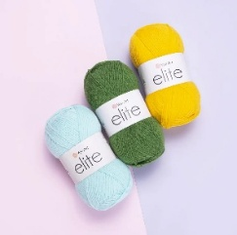 |  | шт | 1
144 | Нитки кольорові №40, 10 шт в уп. | Колір: В асортименті Матеріал: Поліестер Країна виробництва: Україна Кількість в упаковці: 10 шт. |  |  | уп | 1
145 | Поліефірний Шнур Macrame XL 3 мм | Колір: мікс Товщина дроту: 3 мм Вага бобинки: ~250 гр. Довжина шнура в бобинке: ~135 м. Склад: 100% текстурований поліефір преміум-класу | 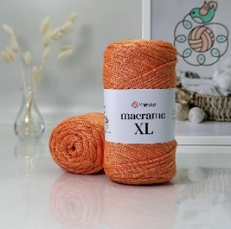 |  | шт | 1
146 | СТ-21/28 Станок для бісероплетіння | Тип: СТ-21/28 Розміри: 21х30 см |  |  | шт | 1
147 | Стрічка атласна | Матеріал: Стрічка атласна Колір: в асортименті, різнокольорові Ширина - 10 мм |  |  | шт | 1
148 | Стрічка атласна | Матеріал: Стрічка атласна Колір: в асортименті, різнокольорові Ширина - 12 мм |  |  | шт | 1
149 | Стрічка атласна | Матеріал: Стрічка атласна Колір: в асортименті, різнокольорові Ширина - 2,5 см |  |  | шт | 1
150 | Стрічка атласна | Матеріал: Стрічка атласна Колір: в асортименті, різнокольорові Ширина - 3 см |  |  | шт | 1
151 | Стрічка Мереживо з льону 2.5 см., 1 метр,шт. | Матеріал: Мереживо з льону Колір: Білий Ширина: 2.5 см. Довжина: 1 метр |  |  | шт | 1
152 | Стрічка оксамитова в асортименті | Матеріал: Стрічка оксамитова Ширина: 10 мм, Довжина: 100 см Колір і відтінок: різного кольору |  |  | шт | 1
153 | Стрічка парча в асортименті | Матеріал: парча Ширина: 2,5 см. Метраж: 23 м. Колір: різного кольору |  |  | шт | 1
154 | Стрічка флористична “Рафія” в асортименті | Тип: Стрічка флористична Матеріал: рафія Ширина: 0,5 см Довжина: 200 м. Колір: різного кольору |  |  | шт | 1
155 | Стрічка флористична Атласна в асортименті | Тип: Стрічка флористична Матеріал: атлас Ширина: 2,5 см Довжина: 23 м Колір: різного кольору |  |  | шт | 1
156 | Фурнітура Застібка магнітна 18х12 мм | Застібка магнітна 18х12 мм |  |  | шт | 1
157 | Фурнітура Карабін для браслетів 30 шт. в уп | Тип: Застібки для виробів Матеріал: метал Розмір: 13х4 мм Кількість в упаковці: 30 шт. |  |  | уп | 1
158 | Шпагат джутовий 1 мм 50 м кремово-коричневий | Діаметр: 1 мм Колір: кремово-коричневий Матеріал: джут Структура: двонитковий; Додатково: слабкий на розрив 850 текс Тип: шпагат |  |  | шт | 1
159 | Альбом для акварелі 15 листів A4 спіраль | Формат аркушу: А4 Щільність паперу: не менше 200 г/м² Кількість аркушів в альбомі: 15 аркушів Додаткові характеристики: спіраль |  |  | шт | 1
160 | Альбом для малювання на скобі 12 листів A4 обкладинка невійськова тематика | Формат аркушу: А4 Щільність паперу: офсетний папір білого кольору щільністю 100 г/м2 Кількість аркушів в альбомі: 12 аркушів Додаткові характеристики: кріплення Скоби Обкладинка: невійськова тематика |  |  | шт | 1
161 | Картон кольоровий фольгований А4, 8 аркуші в уп . | Матеріал: Картон кольоровий фольгований Формат: А4 Щільність: 250 г/м² Кілкість аркушів в упаковці: 8 аркушів Кількість кольорів в упаковці: 8 кольорів |  |  | уп | 1
162 | Картон крафтовий А4, 8 аркуші в уп . | Матеріал: Картон кольоровий крафтовий Формат: А4 Щільність: 200-250 г/м² Кілкість аркушів в упаковці: 8 аркушів Кількість кольорів в упаковці: 8 кольорів |  |  | уп | 1
163 | Картон А4, 8 аркуші в уп. | Матеріал: Картон кольоровий Формат: А4 Щільність: 200-250 г/м² Кілкість аркушів в упаковці: 8 аркушів | 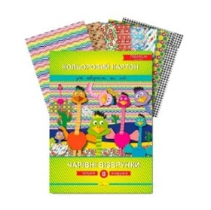 |  | уп | 1
164 | Набір білого картону А4, 10 аркушів в уп. | Матеріал: Картон білий Формат: А4 Щільність: 200-300 г/м² Кілкість аркушів в упаковці: 10 аркушів |  |  | уп | 1
165 | Набір кольорового картону А4, 15 аркушів в уп . | Матеріал: Картон кольоровий Формат: А4 Щільність: 200-250 г/м² Кілкість аркушів в упаковці: 15 аркушів |  |  | уп | 1
166 | Папір кольоровий А4 двосторонній, 14 аркушів в уп. | Матеріал: Папір кольоровий Тип: Двосторонній Формат: А4 Щільність: 120- 160 г/м² Кількість аркушів в упаковці: 14 аркушів |  |  | уп | 1
167 | Папір кольоровий А4 металізований, 8 аркушів в уп. | Матеріал: Папір кольоровий Тип: Металізований Преміум Формат: А4 Щільність: 120- 160 г/м² Кількість аркушів в упаковці: 8 аркушів |  |  | уп | 1
168 | Папір кольоровий А4 пастель, 50шт . уп. | Матеріал: Папір кольоровий Тип: Пастельний Формат: А4 Щільність: 160 г/м² Кількість аркушів в упаковці: 50 аркушів Кольори: в асортименті |  |  | уп | 1
169 | Папір кольоровий А4 перламутровий, 14 аркушів в уп. | Матеріал: Папір кольоровий Тип: Перламутровий Формат: А4 Щільність: 120 - 160 г/м² Кількість аркушів в упаковці: 14 аркушів |  |  | уп | 1
170 | Папір кольоровий А4, 16 аркушів в уп. | Матеріал: Папір кольоровий Тип: Одностороній Формат: А4 Щільність: 120 - 160 г/м² Кількість аркушів в упаковці: 16 аркушів |  |  | уп | 1
171 | Розмальовка A4 "Малюємо по крапочках", "МІКС", шт. / АНАЛОГ | Формат: А4 Матеріал: папір Мова: Українська Вікова група: Від 3 років | 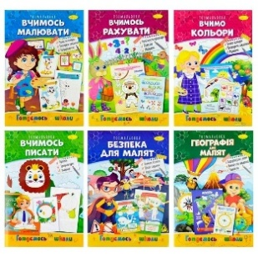 |  | шт | 1
172 | Розмальовка антистрес 4 в 1 мікс | Тип: Книжки-розмальовки Книга-Антистрес 4 в 1 мікс Розмір: 210×280 мм Матеріал: папір офсетний 90 г/м², друк чорно-білий односторонній Мова: українська |  |  | шт | 1
173 | Розмальовка водяна в асортименті | Водяні розмальовки в асортименті шт. |  |  | шт | 1
174 | Крейда кольорова/відро, у відрі 12шт в уп. | Матеріал: Крейда кольорова Колір: в асортименті Кількість в упаковці: 12шт Додаткові харктеристики: у відрі | 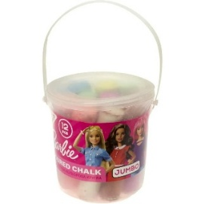 |  | уп | 1
175 | Крейда кольорова/воск, 8 кольорів в уп. | Матеріал: Крейда воскова Колір: в асортименті Кількість кольорів в упаковці: 8 | 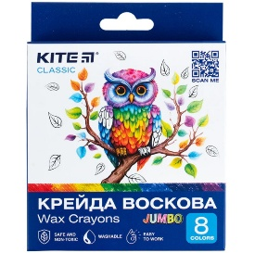 |  | уп | 1
176 | Крейда кольорова/пачка, 6шт в уп. | Матеріал: Крейда кольорова Колір: в асортименті Кількість кольорів в упаковці: 6 | 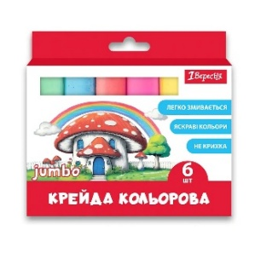 |  | уп | 1
177 | Лак акриловий 120 мл шт. | Вид: матовий Об'єм: 120 мл Додаткові характеристики: без запаху, на водній основі |  |  | шт | 1
178 | Лак акриловий 120 мл шт. | Вид: глянцевий Об'єм: 120 мл Додаткові характеристики: без запаху, на водній основі
179 | Набір кольорових олівців | Кількість в упаковці: 12 кольорів |  |  | уп | 1
180 | Набір кольорових олівців | Кількість в упаковці: 24 кольори |  |  | уп | 1
181 | Олівці воскові 18 кольорів в уп. | Тип: воскові Кількість кольорів: 18 кольорів |  |  | уп | 1
182 | Фломастери 18 кольорів | Фломастери 18 кольорів | 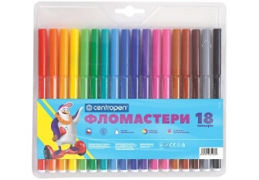 |  | уп | 1
183 | Фломастери 12 кольори, уп. | Фломастери 12 кольори | 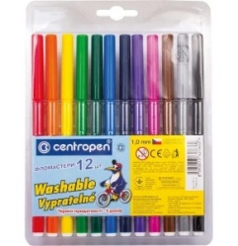 |  | уп | 1
184 | Палітра для фарб | Матеріал: пластик Колір: білий |  |  | шт | 1
185 | Пензлик поні круглий №5 шт. | Тип: Пензлі з ворсу поні Призначення: для малювання аквареллю, олією, гуашшю або тушшю. Форма пучка: кругла. Номер: 5 |  |  | шт | 1
186 | Пензль білка №8 20см шт. | Тип: Пензлі білка Призначення: для малювання аквареллю, гуашшю або тушшю. Форма пучка: кругла. Номер: 8 Розмір: 20 см. |  |  | шт | 1
187 | Пластилін 18 кольорів, в уп. 360 г | Тип: Пластилін класичний Кількість кольорів: 18 кольорів Вага: 360 г. | 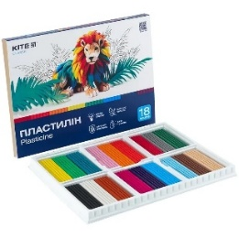 |  | уп | 1
188 | Пластилін повітряний 12 кольорів" в уп. | Тип: Пластилін повітряний Кількість кольорів: 12 кольорів | 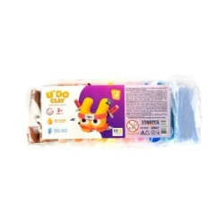 |  | уп | 1
189 | Стакан-непроливайка з заглушкою шт. | Тип: одинарний Комплектація: з заглушкою Призначення: для малювання |  |  | шт | 1
190 | Фарба акварель 12 кольор. в уп. | Кількість кольорів: 12 кольор Тип: акварель медові |  |  | уп | 1
191 | Акрилові фарби 24 кольори в уп | Тип: фарби акрилові Комплектація: 24 тюбики з фарбою по 12 мл Особливості використання: наносяться на папір, полотно, дерево, пластик, бетон, метал чи текстиль. |  |  | уп | 1
192 | Фарби акрилові | Тип: фарби акрилові Комплектація: 24 тюбики з фарбою по 12 мл Особливості використання: наносяться на папір, полотно, дерево, пластик, бетон, метал чи текстиль. |  |  | уп | 1
193 | Фарби пальчикові "Моє перше творчість" 7 кольорів в уп. | Тип: Пальчикові фарби Кількість кольорів: 7 кольорів в уп. Додаткові характеристики: без запаху, на водній основі |  |  | уп | 1
Всього вартість пропозиції, грн* |  |  |  |  |  |  | 0.00
*Харківська обласна організація Товариство Червоного Хреста України є громадською неприбутковою організацією і просить надати максимальні знижки на товар, вказаний у ціновій пропозиції.
**Розмір запропонованої вартості має бути фіксованим протягом року з моменту подачі.
*** Орієнтовна сума договору складатиме 450 000,00 грн з подальшою можливістю пролонгації договору.
**** Можливість підписання договорів на аналогічних умовах структурними підрозділами Харківської обласної організації Товариство Червоного Хреста України зі статусом юридичної особи.
*****Закупівля відбувається одним лотом.
Строк поставки товару з моменту підтвердження замовлення: ___________ (к-ть днів).
УМОВИ ОПЛАТИ (погоджені учасником): ___________________________________________ (обов'язково до заповнення!)
Примітка: вартість одиниці продукції та загальну вартість пропозиції потрібно заповнювати у гривнях, зазначаючи цифрове значення, яке має не більше двох знаків після коми.
Ми погоджуємось, що всі витрати, пов’язані з доставкою товару, завантажувально-розвантажувальними роботами, здійснюються за рахунок Постачальника.
Ми ознайомлені та погоджуємося з Умовами типового Договору ТЧХУ (Додаток №2 до Запиту).
Ми погоджуємося з умовами, що Замовник має право розділити дану закупівлю між декількома постачальниками за умови наявності більш вигідних умов на різні позиції.
Ми погоджуємося з умовами, що Ви можете відхилити нашу чи всі надані пропозиції, та розуміємо, що Ви не обмежені у прийнятті будь-якої іншої пропозиції з більш вигідними для Вас умовами.
Ми погоджуємось зафіксувати цінову пропозицію протягом року з моменту подачі
Подаючи свою пропозицію ми підтверджуємо повну комплектацію та відповідність умовам зазначеним в Запиті.
Учасники повинні надсилати цінові пропозиції з підписом і печаткою (за наявності).

 | Керівник організації/ФОП:____________________________ ( ____________________)
 | МП підпис ПІБ

